상품제안서
M45 이중보온보냉 텀블러 450ml | 상품코드: F19163

 |  |  |  |  |  |  | 02-412-0044 | www.easy1.co.kr
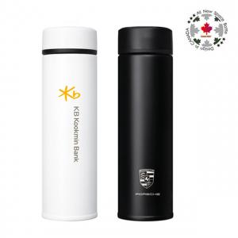 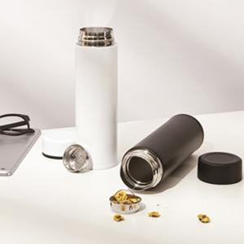

【상세/제작정보】

【인쇄/포장옵션】 | 실크, 레이저, 풀칼라 / 포장지포장

【공급단가】 | 수량 | 200~ | 500~ | 1,000~ | 3,000~ | 5,000~
*VAT별도 | 단가 | 6,160원 | 5,940원 | 5,720원 | 5,500원 | 5,280원

【상품 URL】 | https://dev.easy1.co.kr:443/src/goods_detail.php?gdno=19163

